Hoja1
LA ULTIMA BATA QUE ESTA EN EL CUADRO DEBE TENER EL NOMBRE COMPLETO DEL MÉDICO EN COLOR ROJO, TAL CUAL COMO ESTA EN LA IMAGEN Y CON EL LOGO NUEVO.
Dr. Orlando Raúl Santiago Rioja.
BATAS PERU
TALLA | CANTIDAD | MANGA
M | 8 | CORTA
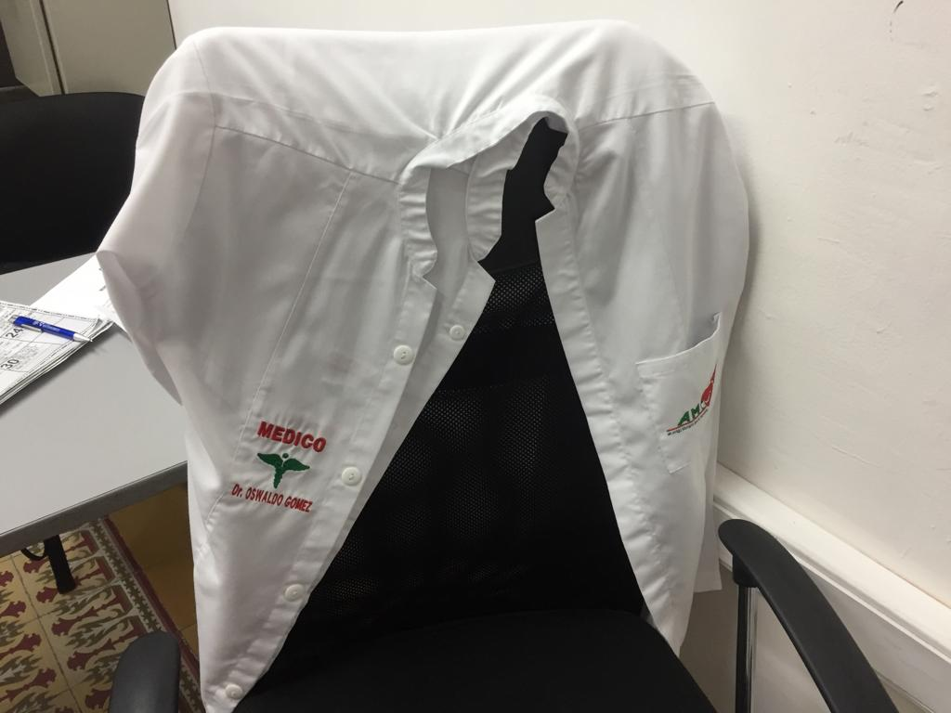
L | 4 | CORTA
XL | 1 | CORTA

BATA MEDICO PERU
MEDICO | TALLA | MANGA
DR. ORLANDO RAÚL SANTIAGO RIOJA | L | LARGA

